第4号様式申請内容変更届出書
第４号様式 |  |  |  |  |  |  |  |  |  |  |  |  |  |  |  |  |  |  |  |  |  | （1/1）

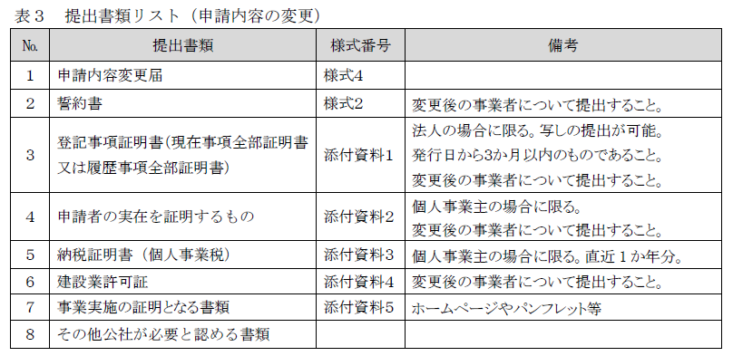
 |  |  |  |  |  |  |  |  |  |  |  |  | 公社使用欄 | 受付番号
作成日を記載してください
 | 公益財団法人 東京都環境公社 |  |  |  |  |  |  |  |  |  |  |  |  |  |  | 記入日 | 西暦 |  |  | 年 | 月 | 日
 |  |  |  |  | 理事長 殿

賃貸住宅における省エネ化・再エネ導入促進事業
申請内容変更届

第5号様式で公社が通知した登録番号を記載してください
 | 公益財団法人東京都環境公社が定める「省エネ改修・診断事業者登録要領」に基づき下記のとおり届出します。
記
1 | 申請事業者 |  |  | ※変更前の情報を記入してください。
 | 申請者 |  | 事業者 登録番号
 |  |  | 法人名
 |  |  | 代表者 役職名 |  |  |  |  |  | フリガナ
変更を行いたい事業者を記載してください
※変更前の情報を記載してください
変更を行いたい事業者を記載してください
※変更前の情報を記載してください
 |  |  |  |  |  |  |  |  | 氏名

2 | 変更を届け出る内容 |  |  |  |  | ※変更がある部分のみ記入してください。
 | 変更前 |  | 住所 |  | 〒 |  | -
 |  |  |  |  |  |  |  | 都 道 府 県 |  |  |  |  | 区 市 町 村
 |  |  | 電話番号 |  |  |  | - |  |  |  | - |  | ﾒｰﾙ ｱﾄﾞﾚｽ |  |  |  |  | ＠
変更後の情報を記載してください
 | 変更後 |  | 法人名
 |  |  | 代表者 役職名 |  |  |  |  |  | フリガナ
 |  |  |  |  |  |  |  |  | 氏名
 |  |  | 住所 |  | 〒 |  | -
 |  |  |  |  |  |  |  | 都 道 府 県 |  |  |  |  | 区 市 町 村
 |  |  | 電話番号 |  |  |  | - |  |  |  | - |  | ﾒｰﾙ ｱﾄﾞﾚｽ |  |  |  |  | ＠

3 | 変更の理由
合併等、変更理由を記載してください

変更が行われた日を記載してください
4 | 変更日
 | 西暦 |  |  |  | 年 |  | 月 |  |  | 日

施工や診断等の対応地域や構造、
指定事業者に変更があった場合は記載してください
5 | 事業内容の変更・理由 |  |  |  |  | ※変更がある場合、該当するものにチェック（✔ ）を入れて記入してください。
 | 変更箇所 |  |  |  | 変更前の内容 |  |  |  |  |  |  | 変更後の内容 |  |  |  |  |  |  | 理由
 |  | 対応可能地域
 |  | 対応可能構造
 |  | 指定事業者

２に伴い、公表している内容に更新が必要な場合は記載してください
※チェックを入れないとHPは更新されません。
6 | 公表内容の変更 |  |  |  | ※変更がある場合、該当するものにチェック（✔ ）を入れて記入してください。
 | 事業者名 |  |  |  | 変更後法人名又は氏名と同じ |  |  |  |  |  |  |  |  |  | 変更後法人名又は氏名と異なる（下記に記載）

 | 問合せ 電話番号 |  |  |  | 変更後電話番号と同じ |  |  |  |  |  |  |  |  |  | 変更後電話番号と異なる（下記に記載）

（注） この様式は、省エネ改修・診断等事業者登録申請から公社HPに公表されている期間中に、省エネ改修・診断等事業者の法人名や住所等、 申請した内容から変更が生じた場合に、速やかに提出すること。

第2号様式誓約書
 | 第２号様式

 |  | 公益財団法人東京都環境公社
 |  | 理事長 殿

誓 約 書

賃貸住宅における省エネ化・再エネ導入促進事業（以下「本事業」という。）の実施要綱（令和６年３月11日付５環気家第415号）に基づく本事業の実施にあたり、省エネ改修・診断等事業者登録の申請により公社の登録を受けようとする者（法人その他の団体にあっては、代表者、役員又は使用人その他の従業員若しくは構成員を含む。）が省エネ改修・診断事業者登録要領（以下「登録要領」という。）にて定める応募事業者の要件に該当し、将来にわたっても該当するよう法令等を遵守することをここに誓約いたします。

 | また、この誓約に違反又は相違があり、登録の抹消（削除）を請求されたときは、これに異議なく応じることを誓約いたします。

 | あわせて、貴公社理事長又は東京都が必要と認めた場合には、暴力団関係者であるか否かの確認のため、警視庁へ照会がなされることに同意いたします。

 | 登録要領にて定める事業内容の要件を全て満すことを誓約いたします。

作成日を記載してください
 |  |  |  |  | 年 | 月 | 日

届出書の１と同じ内容で記載してください
※申請者が個人の場合は、代表者役職欄は記入不要です
 |  |  |  | 住 所

 |  |  |  | 名 称

 |  |  |  | 代表者の役職・氏名

 |  | ※ | 法人その他の団体にあっては、主たる事務所の所在地、法人名及び代表者の氏名を記入すること。
 |  | ※ この誓約書における「暴力団関係者」とは、次に掲げる者をいう。
 |  | ・暴力団又は暴力団員が実質的に経営を支配する法人等に所属する者
 |  | ・暴力団員を雇用している者
 |  | ・暴力団又は暴力団員を不当に利用していると認められる者
 |  | ・暴力団の維持、運営に協力し、又は関与していると認められる者
 |  | ・暴力団又は暴力団員と社会的に非難されるべき関係を有していると認められる者

